Data
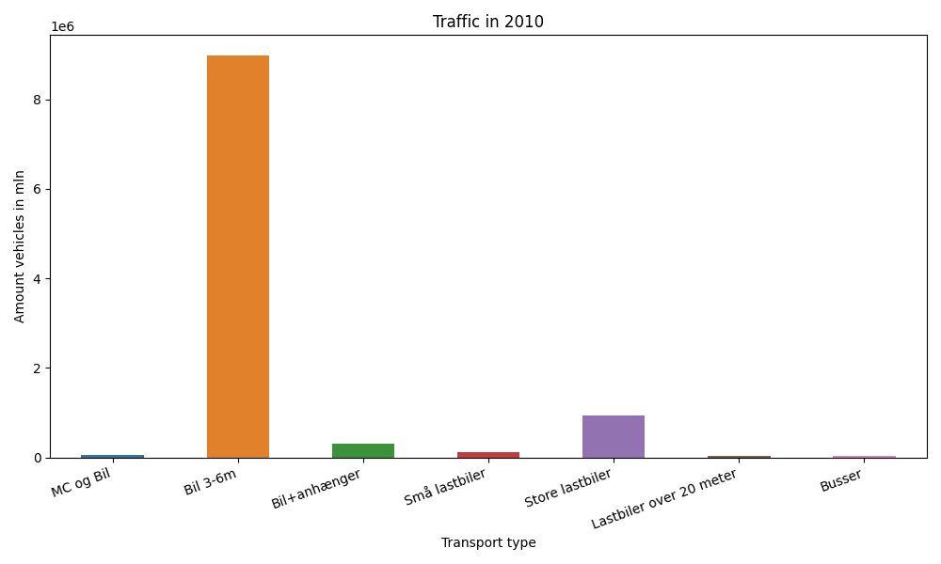
År | Måned | MC og Bil | Bil 3-6m | Bil+anhænger | Små lastbiler | Store lastbiler | Lastbiler over 20 meter | Busser | Total
2010 | 12 | 1290 | 586636 | 11814 | 8509 | 74327 | 3215 | 1346 | 687137
2010 | 11 | 2029 | 700134 | 16957 | 9865 | 84107 | 3986 | 2027 | 819105
2010 | 10 | 3744 | 814137 | 24739 | 9908 | 81085 | 3874 | 2331 | 939818
2010 | 9 | 6411 | 800348 | 27075 | 11109 | 84253 | 4022 | 2868 | 936086
2010 | 8 | 11059 | 916347 | 46280 | 11747 | 79999 | 3679 | 2877 | 1071988
2010 | 7 | 12681 | 890218 | 59584 | 10812 | 74873 | 3319 | 2307 | 1053794
2010 | 6 | 10309 | 833092 | 34208 | 11432 | 84983 | 3973 | 2877 | 980874
2010 | 5 | 8328 | 854185 | 29460 | 9939 | 79648 | 3494 | 3104 | 988158
2010 | 4 | 5206 | 782017 | 23452 | 9110 | 75152 | 3267 | 2615 | 900819
2010 | 3 | 2666 | 719283 | 18519 | 9713 | 85981 | 3771 | 2142 | 842075
2010 | 2 | 1000 | 540873 | 12267 | 7576 | 68142 | 2727 | 1584 | 634169
2010 | 1 | 1025 | 544712 | 12197 | 7907 | 71140 | 2580 | 1307 | 640868

